关系图
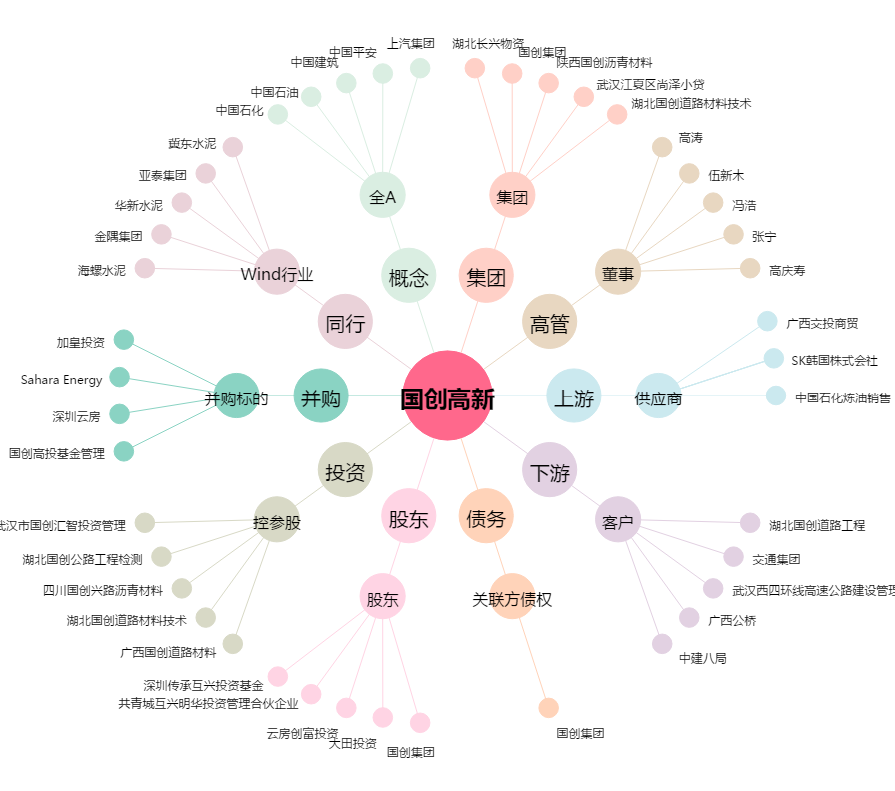
国创高新[002377.SZ] - 关系概览图

